Independencia de Residuos
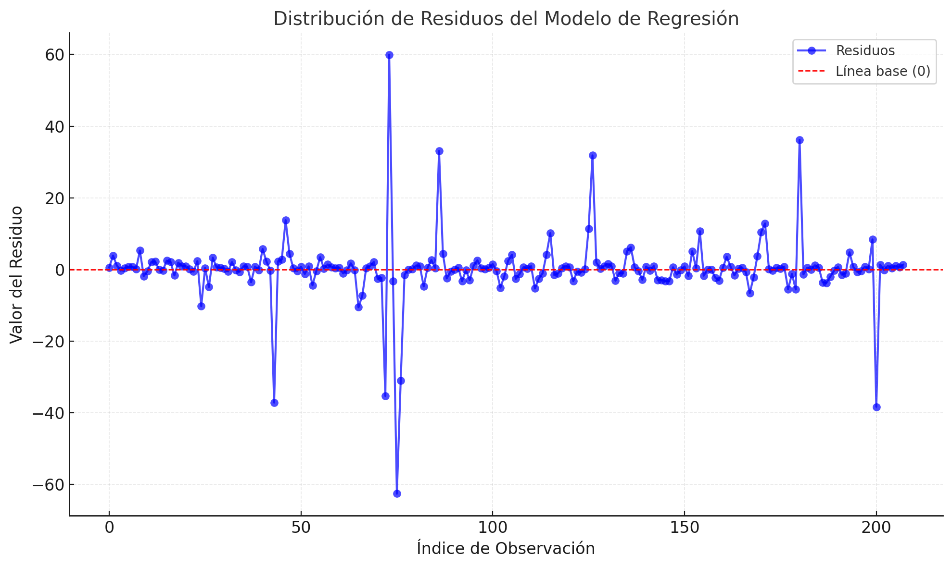
N° | Residuos | ei^2 | ei-e_(i-1)
1 | -62.644 | 3924.270736
2 | -38.361 | 1471.566321 | 589.664089
3 | -37.201 | 1383.914401 | 1.3456
4 | -35.36 | 1250.3296 | 3.389281
5 | -31.079 | 965.904241 | 18.326961
6 | -10.579 | 111.915241 | 420.25
7 | -10.29 | 105.8841 | 0.083521
8 | -7.285 | 53.071225 | 9.030025
9 | -6.623 | 43.864129 | 0.438244
10 | -5.61 | 31.4721 | 1.026169
11 | -5.547 | 30.769209 | 0.003969
12 | -5.333 | 28.440889 | 0.045796
13 | -5.087 | 25.877569 | 0.060516
14 | -4.897 | 23.980609 | 0.0361
15 | -4.75 | 22.5625 | 0.021609
16 | -4.452 | 19.820304 | 0.088804
17 | -3.776 | 14.258176 | 0.456976
18 | -3.61 | 13.0321 | 0.027556
19 | -3.581 | 12.823561 | 0.000841
20 | -3.303 | 10.909809 | 0.077284
21 | -3.297 | 10.870209 | 0.000036
22 | -3.295 | 10.857025 | 0.000004
23 | -3.283 | 10.778089 | 0.000144
24 | -3.233 | 10.452289 | 0.0025
25 | -3.15 | 9.9225 | 0.006889
26 | -3.073 | 9.443329 | 0.005929
27 | -3.011 | 9.066121 | 0.003844
28 | -2.983 | 8.898289 | 0.000784
29 | -2.954 | 8.726116 | 0.000841
30 | -2.907 | 8.450649 | 0.002209
31 | -2.647 | 7.006609 | 0.0676
32 | -2.625 | 6.890625 | 0.000484
33 | -2.594 | 6.728836 | 0.000961
34 | -2.506 | 6.280036 | 0.007744
35 | -2.337 | 5.461569 | 0.028561
36 | -2.291 | 5.248681 | 0.002116
37 | -2.235 | 4.995225 | 0.003136
38 | -2.01 | 4.0401 | 0.050625
39 | -1.929 | 3.721041 | 0.006561
40 | -1.868 | 3.489424 | 0.003721
41 | -1.802 | 3.247204 | 0.004356
42 | -1.765 | 3.115225 | 0.001369
43 | -1.68 | 2.8224 | 0.007225
44 | -1.644 | 2.702736 | 0.001296
45 | -1.553 | 2.411809 | 0.008281
46 | -1.483 | 2.199289 | 0.0049
47 | -1.463 | 2.140369 | 0.0004
48 | -1.447 | 2.093809 | 0.000256
49 | -1.389 | 1.929321 | 0.003364
50 | -1.267 | 1.605289 | 0.014884
51 | -1.259 | 1.585081 | 0.000064
52 | -1.258 | 1.582564 | 0.000001
53 | -1.161 | 1.347921 | 0.009409
54 | -1.119 | 1.252161 | 0.001764
55 | -1.103 | 1.216609 | 0.000256
56 | -1.086 | 1.179396 | 0.000289
57 | -1.063 | 1.129969 | 0.000529
58 | -0.966 | 0.933156 | 0.009409
59 | -0.824 | 0.678976 | 0.020164
60 | -0.777 | 0.603729 | 0.002209
61 | -0.682 | 0.465124 | 0.009025
62 | -0.659 | 0.434281 | 0.000529
63 | -0.619 | 0.383161 | 0.0016
64 | -0.59 | 0.3481 | 0.000841
65 | -0.586 | 0.343396 | 0.000016
66 | -0.565 | 0.319225 | 0.000441
67 | -0.483 | 0.233289 | 0.006724
68 | -0.471 | 0.221841 | 0.000144
69 | -0.466 | 0.217156 | 0.000025
70 | -0.458 | 0.209764 | 0.000064
71 | -0.444 | 0.197136 | 0.000196
72 | -0.395 | 0.156025 | 0.002401
73 | -0.38 | 0.1444 | 0.000225
74 | -0.374 | 0.139876 | 0.000036
75 | -0.363 | 0.131769 | 0.000121
76 | -0.285 | 0.081225 | 0.006084
77 | -0.282 | 0.079524 | 0.000009
78 | -0.257 | 0.066049 | 0.000625
79 | -0.232 | 0.053824 | 0.000625
80 | -0.206 | 0.042436 | 0.000676
81 | -0.184 | 0.033856 | 0.000484
82 | -0.162 | 0.026244 | 0.000484
83 | -0.161 | 0.025921 | 0.000001
84 | -0.151 | 0.022801 | 0.0001
85 | -0.142 | 0.020164 | 0.000081
86 | -0.042 | 0.001764 | 0.01
87 | -0.037 | 0.001369 | 0.000025
88 | -0.034 | 0.001156 | 0.000009
89 | -0.021 | 0.000441 | 0.000169
90 | -0.016 | 0.000256 | 0.000025
91 | 0.002 | 0.000004 | 0.000324
92 | 0.026 | 0.000676 | 0.000576
93 | 0.032 | 0.001024 | 0.000036
94 | 0.034 | 0.001156 | 0.000004
95 | 0.096 | 0.009216 | 0.003844
96 | 0.102 | 0.010404 | 0.000036
97 | 0.14 | 0.0196 | 0.001444
98 | 0.148 | 0.021904 | 0.000064
99 | 0.206 | 0.042436 | 0.003364
100 | 0.209 | 0.043681 | 0.000009
101 | 0.244 | 0.059536 | 0.001225
102 | 0.253 | 0.064009 | 0.000081
103 | 0.261 | 0.068121 | 0.000064
104 | 0.28 | 0.0784 | 0.000361
105 | 0.319 | 0.101761 | 0.001521
106 | 0.322 | 0.103684 | 0.000009
107 | 0.349 | 0.121801 | 0.000729
108 | 0.351 | 0.123201 | 0.000004
109 | 0.359 | 0.128881 | 0.000064
110 | 0.359 | 0.128881 | 1.109335648E-31
111 | 0.372 | 0.138384 | 0.000169
112 | 0.384 | 0.147456 | 0.000144
113 | 0.395 | 0.156025 | 0.000121
114 | 0.421 | 0.177241 | 0.000676
115 | 0.422 | 0.178084 | 0.000001
116 | 0.474 | 0.224676 | 0.002704
117 | 0.482 | 0.232324 | 0.000064
118 | 0.498 | 0.248004 | 0.000256
119 | 0.504 | 0.254016 | 0.000036
120 | 0.508 | 0.258064 | 0.000016
121 | 0.51 | 0.2601 | 0.000004
122 | 0.532 | 0.283024 | 0.000484
123 | 0.536 | 0.287296 | 0.000016
124 | 0.54 | 0.2916 | 0.000016
125 | 0.552 | 0.304704 | 0.000144
126 | 0.56 | 0.3136 | 0.000064
127 | 0.564 | 0.318096 | 0.000016
128 | 0.58 | 0.3364 | 0.000256
129 | 0.599 | 0.358801 | 0.000361
130 | 0.613 | 0.375769 | 0.000196
131 | 0.631 | 0.398161 | 0.000324
132 | 0.66 | 0.4356 | 0.000841
133 | 0.676 | 0.456976 | 0.000256
134 | 0.704 | 0.495616 | 0.000784
135 | 0.706 | 0.498436 | 0.000004
136 | 0.73 | 0.5329 | 0.000576
137 | 0.736 | 0.541696 | 0.000036
138 | 0.747 | 0.558009 | 0.000121
139 | 0.766 | 0.586756 | 0.000361
140 | 0.772 | 0.595984 | 0.000036
141 | 0.778 | 0.605284 | 0.000036
142 | 0.817 | 0.667489 | 0.001521
143 | 0.82 | 0.6724 | 0.000009
144 | 0.836 | 0.698896 | 0.000256
145 | 0.844 | 0.712336 | 0.000064
146 | 0.866 | 0.749956 | 0.000484
147 | 0.876 | 0.767376 | 0.0001
148 | 0.896 | 0.802816 | 0.0004
149 | 0.906 | 0.820836 | 0.0001
150 | 0.909 | 0.826281 | 0.000009
151 | 0.914 | 0.835396 | 0.000025
152 | 0.926 | 0.857476 | 0.000144
153 | 0.937 | 0.877969 | 0.000121
154 | 0.944 | 0.891136 | 0.000049
155 | 0.95 | 0.9025 | 0.000036
156 | 0.961 | 0.923521 | 0.000121
157 | 0.978 | 0.956484 | 0.000289
158 | 1.019 | 1.038361 | 0.001681
159 | 1.078 | 1.162084 | 0.003481
160 | 1.095 | 1.199025 | 0.000289
161 | 1.149 | 1.320201 | 0.002916
162 | 1.316 | 1.731856 | 0.027889
163 | 1.342 | 1.800964 | 0.000676
164 | 1.375 | 1.890625 | 0.001089
165 | 1.481 | 2.193361 | 0.011236
166 | 1.556 | 2.421136 | 0.005625
167 | 1.69 | 2.8561 | 0.017956
168 | 1.891 | 3.575881 | 0.040401
169 | 1.924 | 3.701776 | 0.001089
170 | 2.05 | 4.2025 | 0.015876
171 | 2.071 | 4.289041 | 0.000441
172 | 2.101 | 4.414201 | 0.0009
173 | 2.108 | 4.443664 | 0.000049
174 | 2.226 | 4.955076 | 0.013924
175 | 2.233 | 4.986289 | 0.000049
176 | 2.239 | 5.013121 | 0.000036
177 | 2.332 | 5.438224 | 0.008649
178 | 2.415 | 5.832225 | 0.006889
179 | 2.436 | 5.934096 | 0.000441
180 | 2.544 | 6.471936 | 0.011664
181 | 2.616 | 6.843456 | 0.005184
182 | 2.788 | 7.772944 | 0.029584
183 | 3.278 | 10.745284 | 0.2401
184 | 3.409 | 11.621281 | 0.017161
185 | 3.508 | 12.306064 | 0.009801
186 | 3.728 | 13.897984 | 0.0484
187 | 3.861 | 14.907321 | 0.017689
188 | 4.081 | 16.654561 | 0.0484
189 | 4.173 | 17.413929 | 0.008464
190 | 4.343 | 18.861649 | 0.0289
191 | 4.41 | 19.4481 | 0.004489
192 | 4.777 | 22.819729 | 0.134689
193 | 5.08 | 25.8064 | 0.091809
194 | 5.107 | 26.081449 | 0.000729
195 | 5.271 | 27.783441 | 0.026896
196 | 5.69 | 32.3761 | 0.175561
197 | 6.182 | 38.217124 | 0.242064
198 | 8.369 | 70.040161 | 4.782969
199 | 10.134 | 102.697956 | 3.115225
200 | 10.48 | 109.8304 | 0.119716
201 | 10.68 | 114.0624 | 0.04
202 | 11.421 | 130.439241 | 0.549081
203 | 12.837 | 164.788569 | 2.005056
204 | 13.751 | 189.090001 | 0.835396
205 | 31.838 | 1013.658244 | 327.139569
206 | 33.078 | 1094.154084 | 1.5376
207 | 36.19 | 1309.7161 | 9.684544
208 | 59.953 | 3594.362209 | 564.680169
 |  | 18058.380418 | 1960.519337

 |  | DW | 0.10856562392

